Worksheet
Изображение* | ID | Код | Артикул* | Название товара* | Цена, руб.* | Наличие | Единица измерения | Ваш заказ | 0
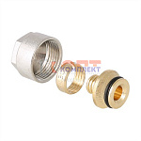 | 819262 | VLC-811001 | VT.4410.NE.16 | Евроконус для пласт. трубы 16(2,0) (40 /320шт) | 312.00 руб. | Много | шт |  | 0
 | 819263 | VLC-811002 | VT.4410.NVE.16 | Евроконус для пласт. трубы 16(2,0) (10 /180шт) | 195.00 руб. | Много | шт |  | 0
 | 819264 | VLC-811003 | VT.4410.NE.20 | Евроконус для пласт. трубы 20(2,0) (40 /320шт) | 366.00 руб. | Много | шт |  | 0
 | 819265 | VLC-811004 | VT.4410.NVE.20 | Евроконус для пласт. трубы 20(2,0) (10 /120шт) | 206.00 руб. | Много | шт |  | 0
 | 825462 | VLC-811068 | VT.4410.NVE.1622 | Евроконус для пласт. трубы 16(2,2) | 195.00 руб. | Много | шт |  | 0
 | 825463 | VLC-811069 | VT.4410.NE.2028 | Евроконус для пласт. трубы 20(2,8) | 353.00 руб. | Много | шт |  | 0
 | 877717 | VLC-900542 | VT.4410.NVE.2028 | Евроконус для пласт. трубы 20(2,8) | 235.00 руб. | Много | шт |  | 0
 | 824500 | VLC-811067 | VT.4410.NE.1622 | Евроконус для пласт. трубы 16(2,2) | 312.00 руб. | Много | шт |  | 0
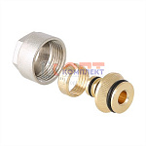 | 819266 | VLC-811005 | VT.4420.NE.16 | Евроконус для м/п трубы 16(2,0) (40 /320шт) | 337.00 руб. | Много | шт |  | 0
 | 819267 | VLC-811006 | VT.4420.NVE.16 | Евроконус для м/п трубы 16(2,0) (10 /180шт) | 183.00 руб. | Много | шт |  | 0
 | 819268 | VLC-811007 | VT.4420.NE.20 | Евроконус для м/п трубы 20(2,0) (40 /320шт) | 361.00 руб. | Много | шт |  | 0
 | 819269 | VLC-811008 | VT.4420.NVE.20 | Евроконус для м/п трубы 20(2,0) (10 /120шт) | 223.00 руб. | Много | шт |  | 0
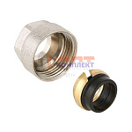 | 819270 | VLC-811009 | VT.4430.NE.15 | Евроконус для медной трубы 15 (40 /320шт) | 287.00 руб. | Много | шт |  | 0
 | 819271 | VLC-811010 | VT.4430.NVE.15 | Евроконус для медной трубы 15 (10 /180шт) | 154.00 руб. | Достаточно | шт |  | 0
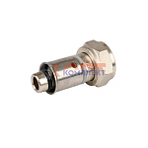 | 834441 | STP-110009 | VR108-16 | Соединитель ЕВРОКОНУС коллекторный для м./п. трубы ПРЕСС 16(2,0) x 3/4 (евроконус) MULTIFIT VIEIR | 180.53 руб. | Достаточно | шт |  | 0
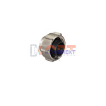 | 826747 | PPA-220072 | VR110-15 | Евроконус обжимной для трубы 15мм х 3/4" (200/2шт) | 156.82 руб. | Много | шт |  | 0
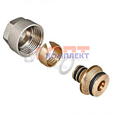 | 819272 | STP-110001 | VR110-16 | Евроконус для коллектора 3/4"-16*2,0 (5/200шт) | 144.06 руб. | Много | шт |  | 0
 | 819273 | STP-110002 | VR110-20 | Евроконус для коллектора 3/4"-20*2,0 (5/200шт) | 176.88 руб. | Много | шт |  | 0
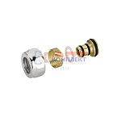 | 834442 | STP-110004 | VR111-16A | Конус ХРОМ для коллектора (FAR) 1/2 -16*2.0 ViEiR (10/500шт) | 140.41 руб. | Достаточно | шт |  | 0
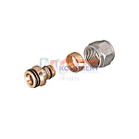 | 834443 | STP-110005 | VR111-16B | Конус для коллектора 1/2 -16*2.2 ViEiR (5/400шт) | 116.71 руб. | Достаточно | шт |  | 0
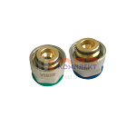 | 836375 | STP-110006 | VR1622 | Евроконус для коллектора 3/4 x16*2.2 ViEiR (5/200шт) | 180.53 руб. | Мало | шт |  | 0
 | 836376 | STP-110007 | VR16226 | Евроконус для REHAU STABIL 3/4 x16,2*2.6 ViEiR (5/200шт) | 180.53 руб. | Много | шт |  | 0
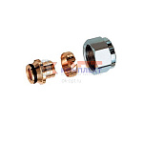 | 836377 | STP-110008 | VR1622C | Евроконус ХРОМ (FAR) 3/4 x16*2.2 ViEiR (200шт) | 189.65 руб. | Много | шт |  | 0
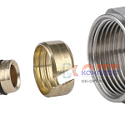 | 835187 | ZGR-000085 | QS-4601 | Евроконус для коллектора 3/4"-16*2,0 универсальный для пластик и металлопласт труб ZEGOR (50/300шт) | 156.05 руб. | Много | шт |  | 0
 | 873434 | ZGR-000194 | QS-4602 | Евроконус для коллектора 3/4"-20*2,0 универсальный для пластик и металлопласт труб ZEGOR (50/300шт) | 191.32 руб. | Много | шт |  | 0
 | 873435 | ZGR-000195 | QS-4603 | Евроконус для коллектора 3/4"-16*2,2 универсальный для пластик и металлопласт труб ZEGOR (50/300шт) | 169.40 руб. | Много | шт |  | 0

